Sheet1
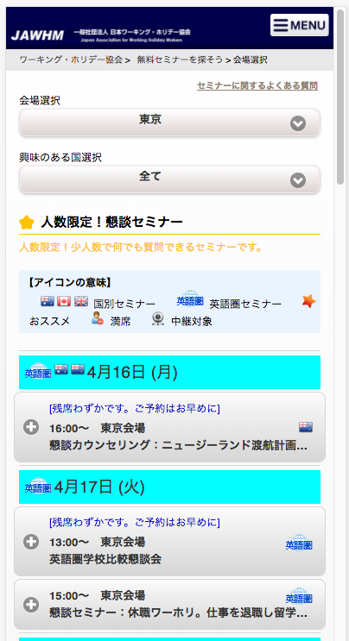
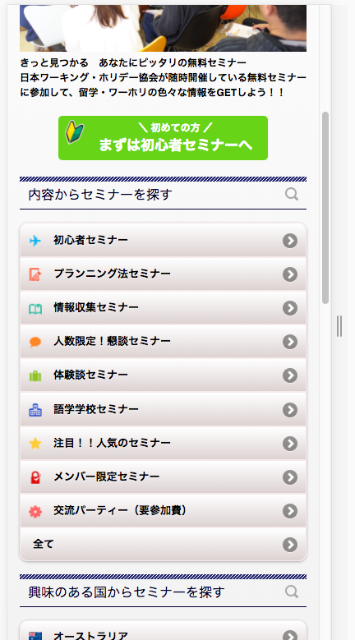

https://jawhm.or.jp/seminar/ser/know/foot

https://jawhm.or.jp/seminar/ser

人数限定の懇談カウンセリングで
ワーホリを具体的に進めよう！

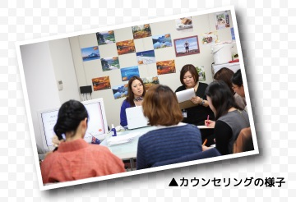

この内容を追加
Thêm nội dung này vào

懇談カウンセリングとは？
プロのカウンセラーにワーホリや留学について相談できる、 懇談形式のカウンセリングです。
渡航を具体的に考えている方がご参加されるため 「他の方の相談内容を聞くうちに新しい発見をすることができました」など 渡航プラン決定の参考になると、多くの参加者から好評をいただいています。
あなたの渡航プランをカウンセラーと一緒に決めていきましょう！
人数限定！懇談カウンセリング
Số người dự định

▼ 会場を選んで、日時を選択してください

